环境搭建
Step1：下载maven仓库

链接 | https://pan.baidu.com/s/1pLnNqB5
提取密码 | mdgn

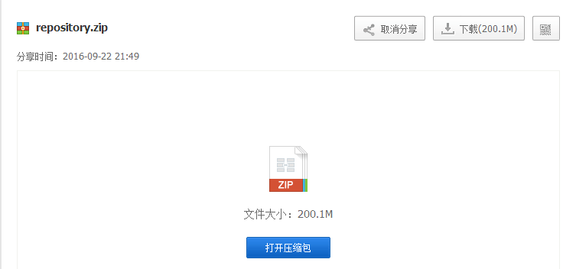

Step2：解压缩maven仓库

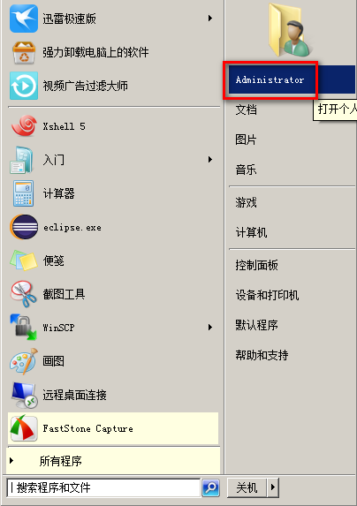

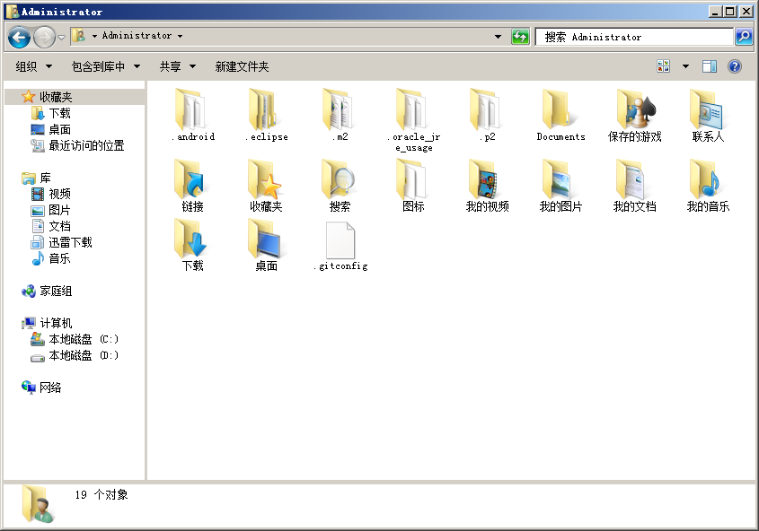

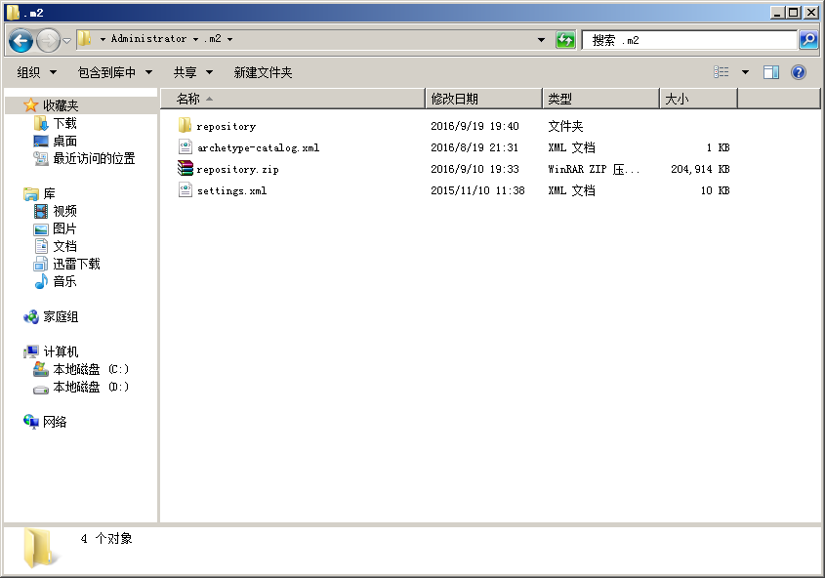
把下载完的repository.zip解压缩到.m2文件夹中

Step3：导入工程(以zhixing101-wechat工程为例)

打开项目主页 | https://github.com/zhixing101wechat/zhixing101-wechat

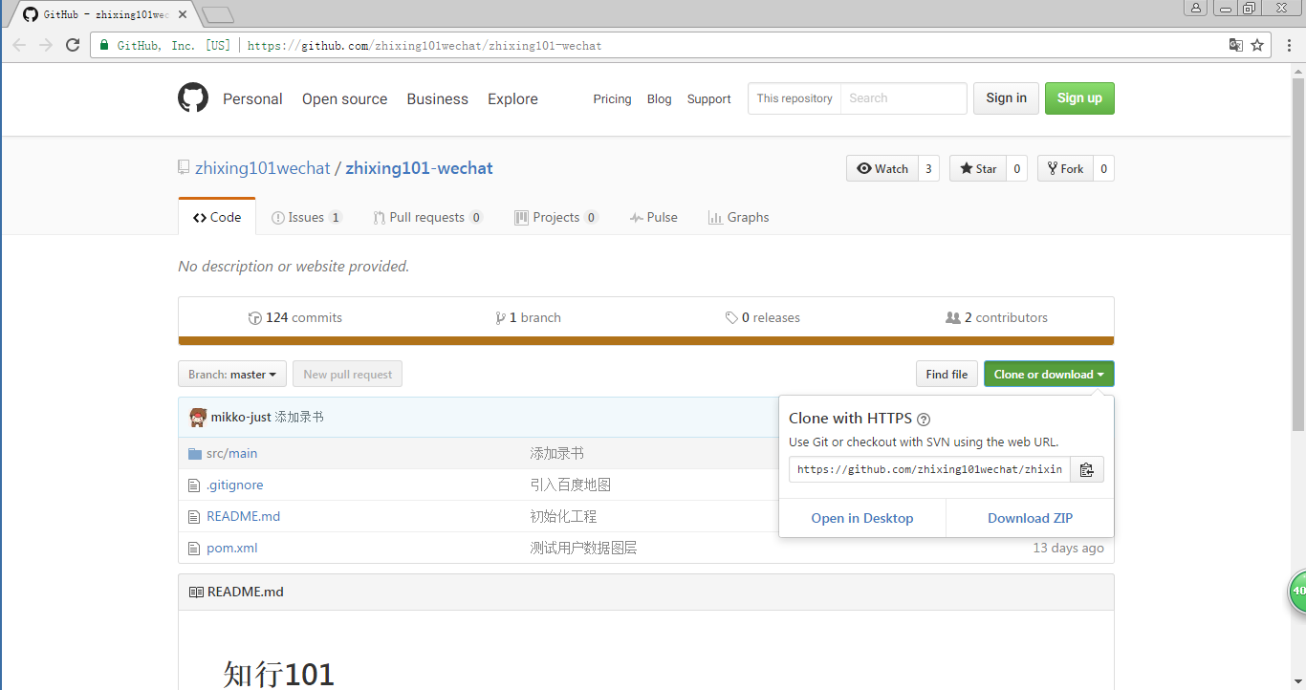

复制以下URI

打开Eclipse

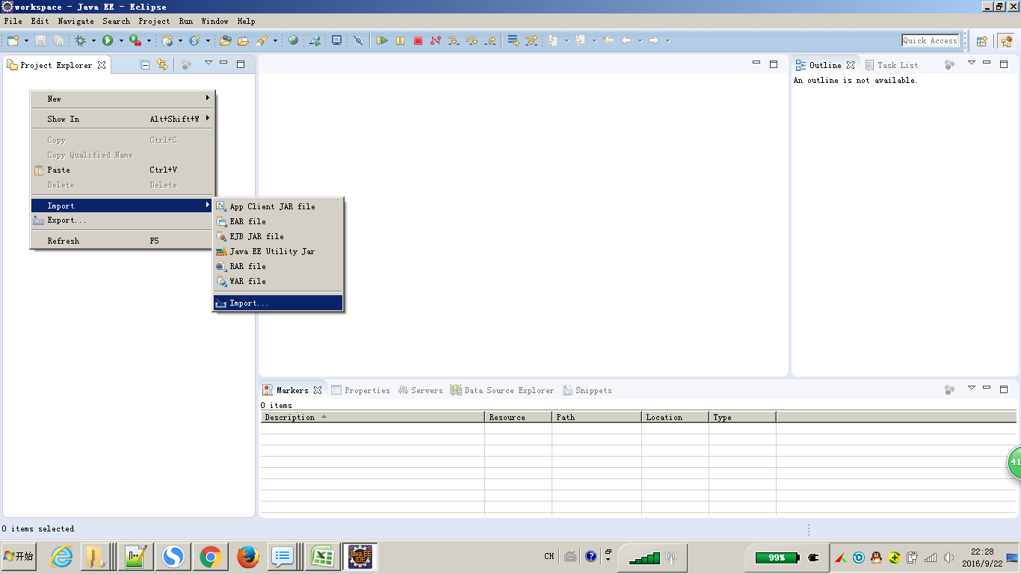

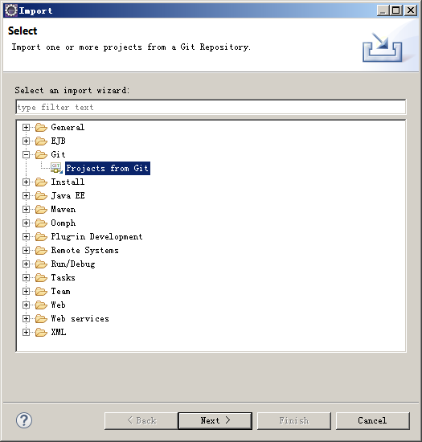

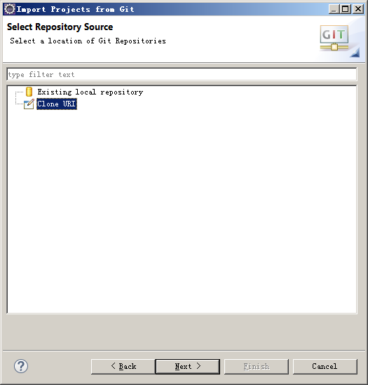

把工程的URI粘贴到下面

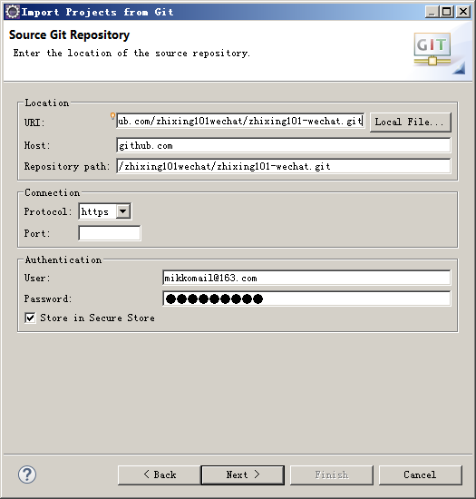

输入自己的github账号和密码

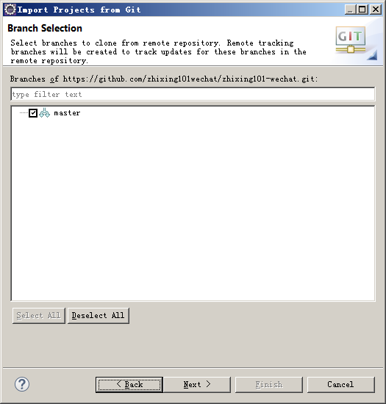

选中所有分支
 |  | 输入自己的github账号和密码

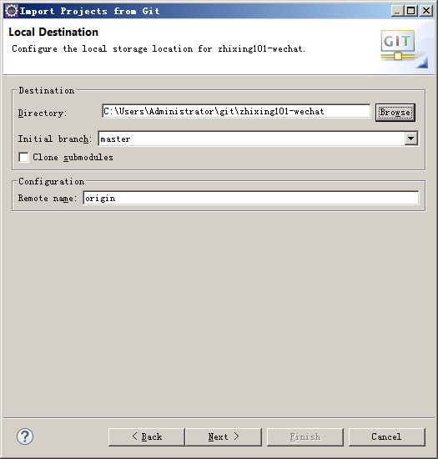
修改workspace（不是必须步骤），但建议修改一下

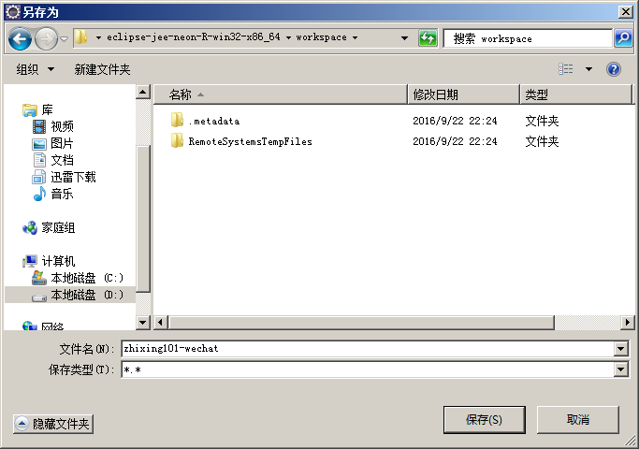

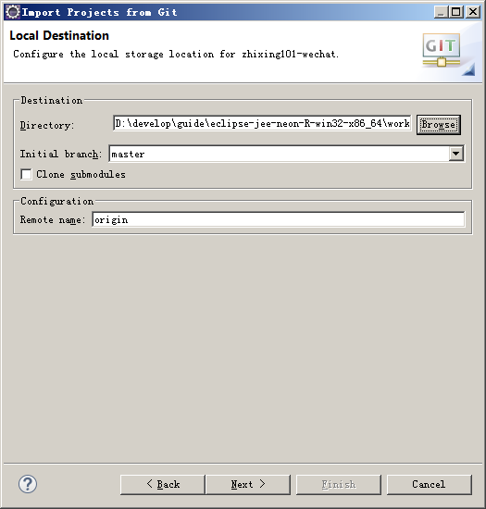

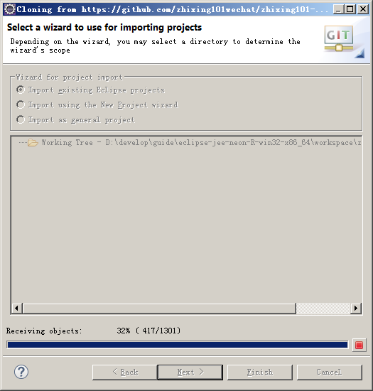

下载代码中，导入jeesite工程时，这个阶段时间较长

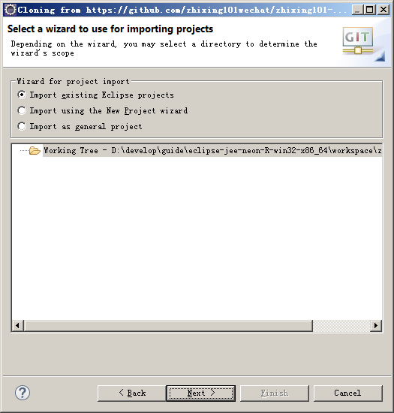

下载完成，点击Cancel

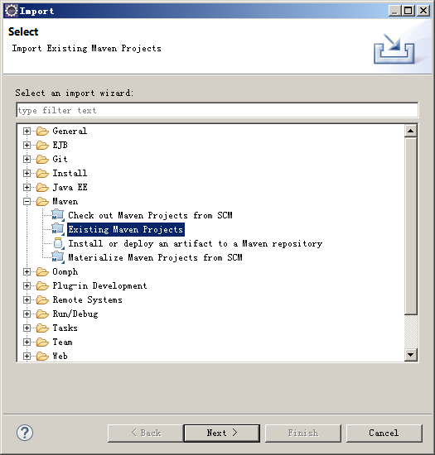

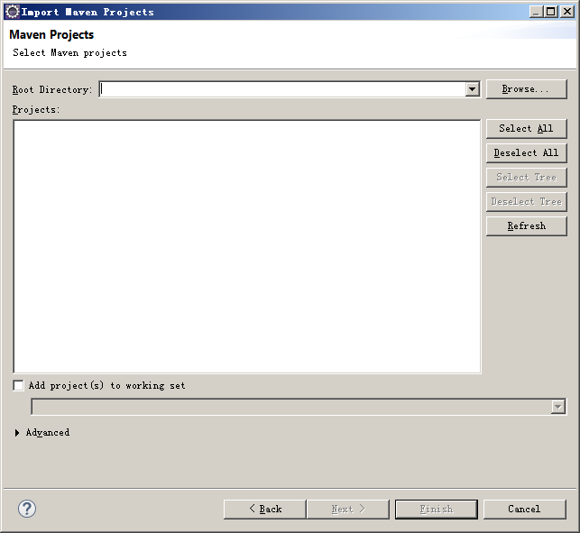

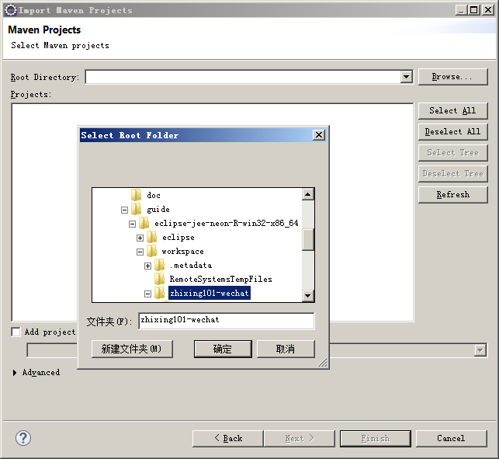

选择workspace下的zhixing101-wechat工程

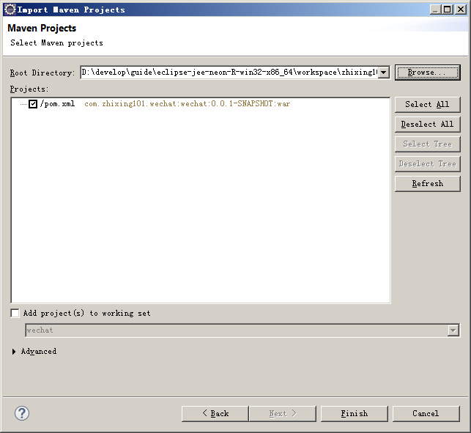

maven仓库正确配置了的话，导入工程后经过初始化，工程应该没有错误（没有红叉叉）

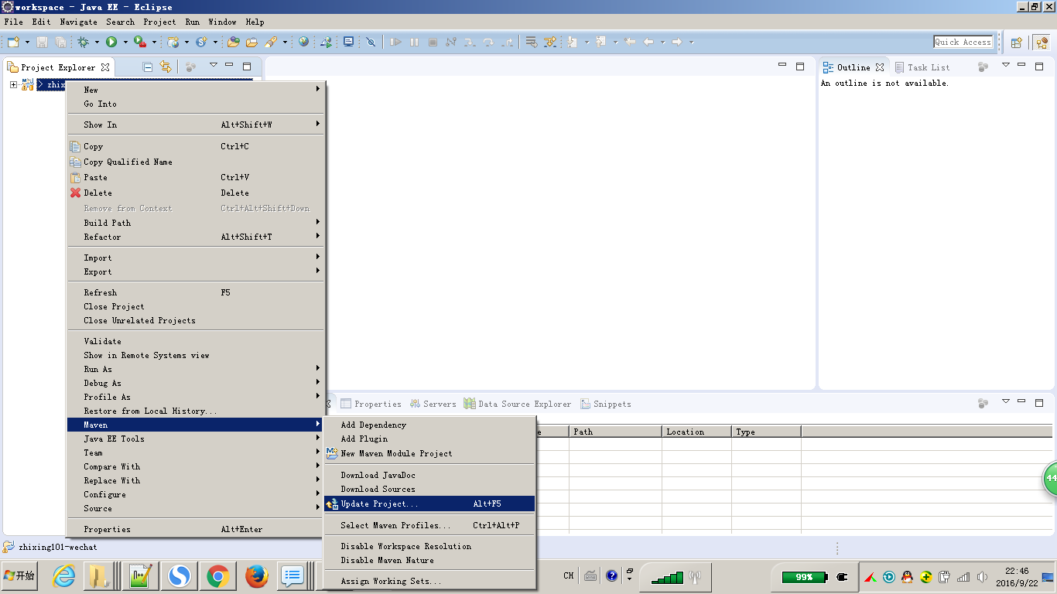

工程有错误的话，右击工程=>Maven=>Update Project

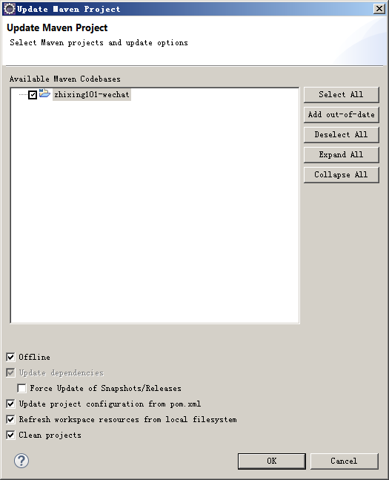

勾上Offline，点OK

git使用
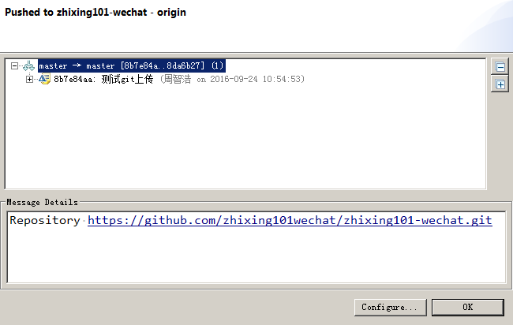
1、上传代码到github

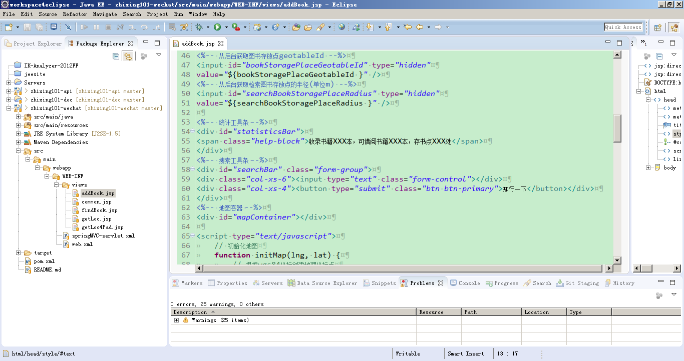

修改代码

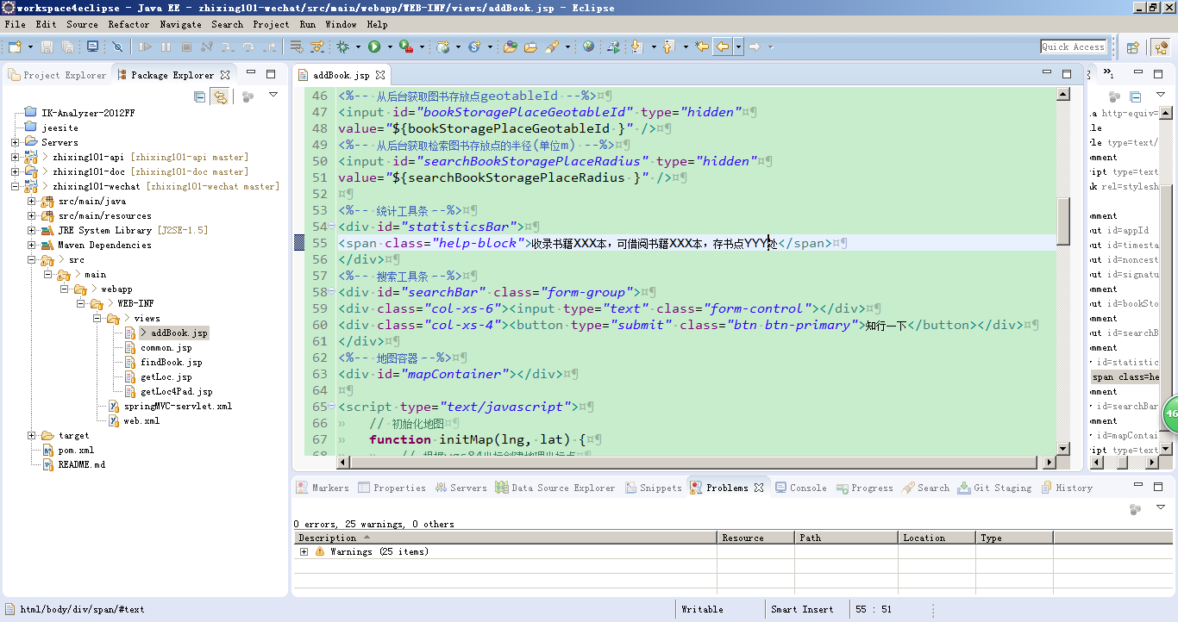

右击工程，Team=>Commit

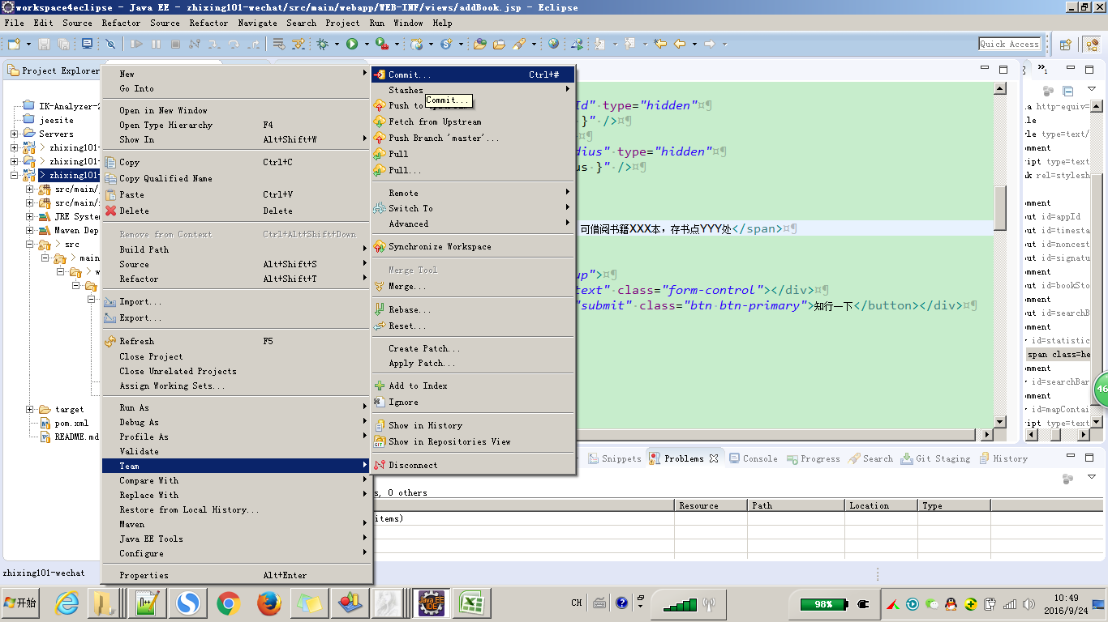

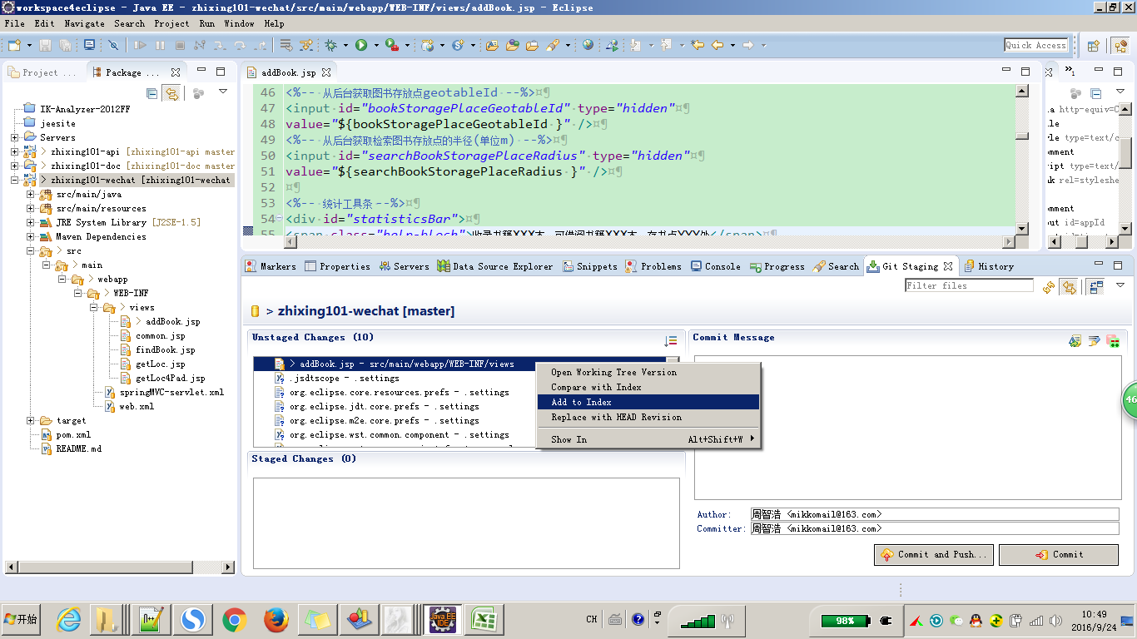

右击需要commit的文件，Add to Index

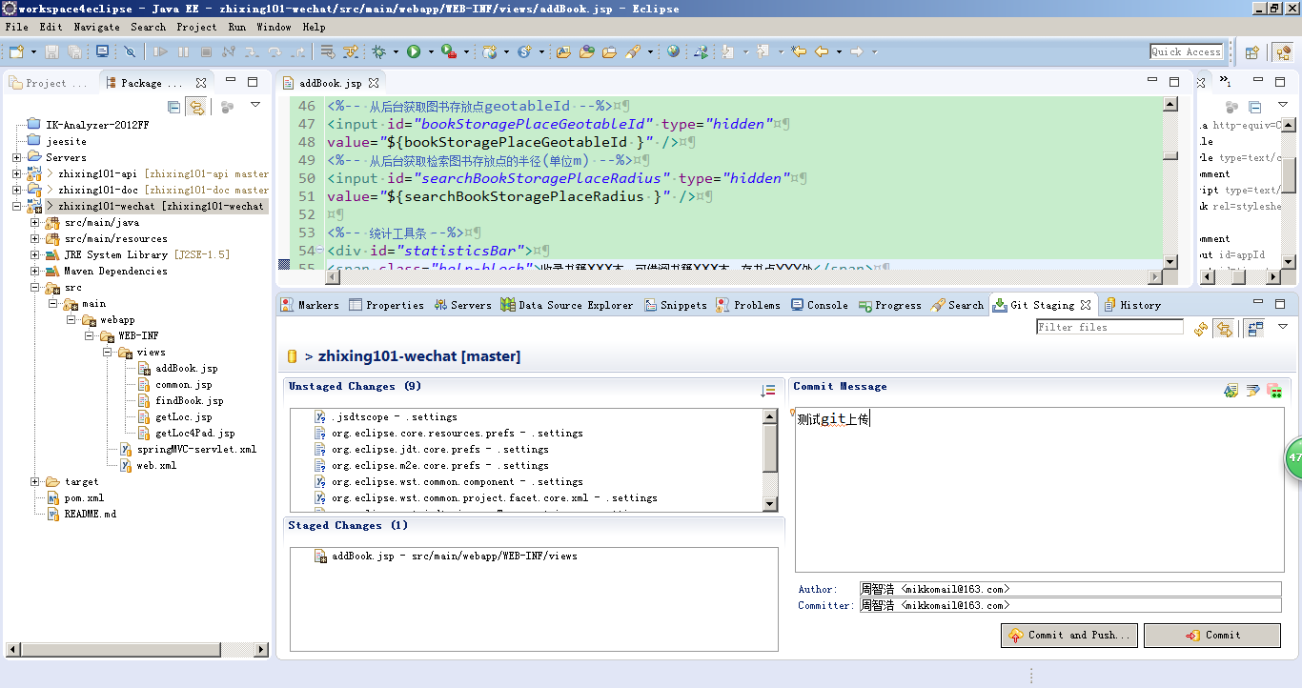

上传文件时提交信息必须写，尽可能描述清楚当前commit所做的修改，修改原因不同的文件可以分多次commit到本地仓库，写好注释，然后一次push到远程仓库

需要commit的文件被添加到了Staged Changes
选好需要commit的文件并写好注释信息后单击commit

本地仓库相对于远程仓库有1个变化

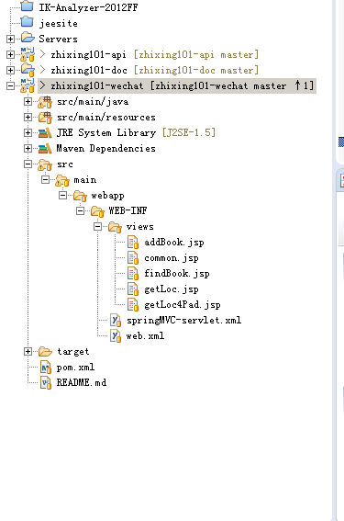

单击Push to Upstream

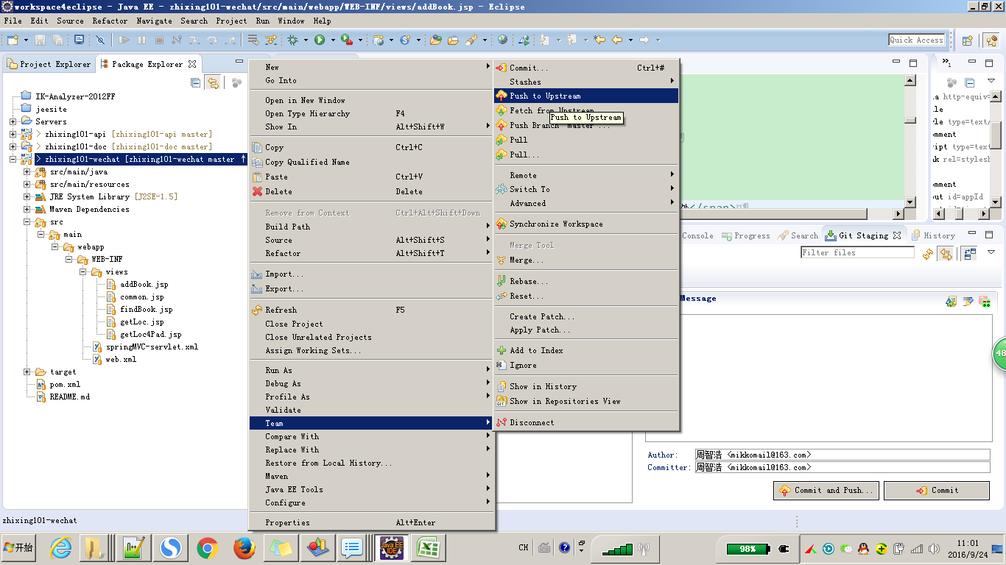

push成功，如果push失败提示当前本地版本库不是最新，就pull一下

